상품제안서
시크론 4포트 PD35W PPS GeN 해외 여행용 멀티 어댑터 | 상품코드: S39163

 |  |  |  |  |  |  | 02-713-8555 | www.synergygift.co.kr
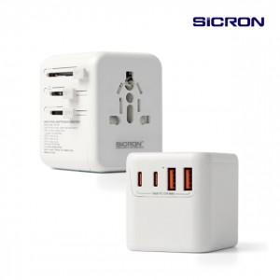 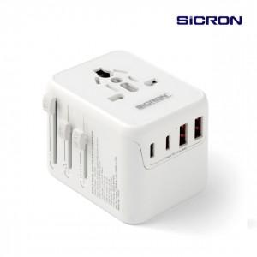

【상세/제작정보】

【인쇄/포장옵션】 | 레이저, 풀칼라 / 포장지포장

【공급단가】 | 수량 | 30~ | 100~ | 300~ | 500~ | 1,000~
*VAT별도 | 단가 | 23,510원 | 23,150원 | 22,610원 | 21,700원 | 20,800원

【상품 URL】 | https://www.synergygift.co.kr:443/src/goods_detail.php?gdno=39163

